Explicatif
Le document est protégé. Ceci vous permet de ne naviguer que dans les cellules prévues à cet effet, ce qui doit simplifier la tâche. Cependant, il y a certaines restrictions, dont l'impossibilité de créer plusieurs feuilles dans un document.
Il est donc nécessaire de créer un nouveau document pour chaque décompte, selon exemple ci-dessous.
Je reste à votre disposition pour tout complément d'information.

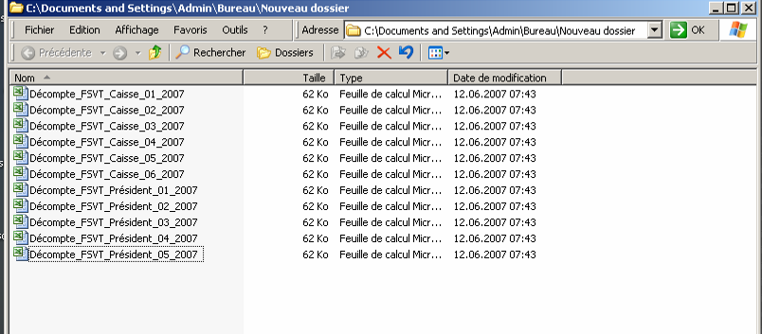

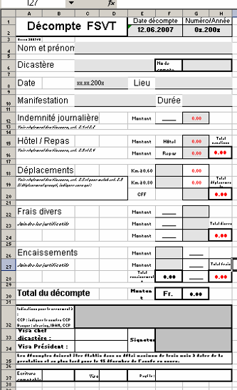

Avec la protection de feuille activée, seules les zones grises peuvent être saisies.

En rouge, solde en votre faveur

En noir, solde en faveur de la FSVT

Ne pas oublier de signer cette case avant de transmettre au Président.

Séance
 |  |  |  |  |  |  |  |  | Check

 |  | DECOMPTE D'INDEMNITES ET FRAIS DE SEANCE

 |  |  | Type :
 |  |  | Lieu et responsable :
 |  |  | Date et heure :
 |  |  | Nbre participants: |  |  |  | Compte charges
 |  |  |  |  |  |  | Décompte no : | xx/20..

N° AFS | Nom, Prénom | Km | Indemnités | Temps | Indemnités | Débours et frais divers | Remarques | Total
 |  |  | 0.00 |  |  |  |  | 0.00
 |  |  | 0.00 |  |  |  |  | 0.00
 |  |  | 0.00 |  |  |  |  | 0.00
 |  |  | 0.00 |  |  |  |  | 0.00
 |  |  | 0.00 |  |  |  |  | 0.00
 |  |  | 0.00 |  |  |  |  | 0.00
 |  |  | 0.00 |  |  |  |  | 0.00
 |  |  | 0.00 |  |  |  |  | 0.00
 |  |  | 0.00 |  |  |  |  | 0.00
 |  |  | 0.00 |  |  |  |  | 0.00
 |  |  | 0.00 |  |  |  |  | 0.00
 |  |  | 0.00 |  |  |  |  | 0.00
 |  |  | 0.00 |  |  |  |  | 0.00
 |  |  | 0.00 |  |  |  |  | 0.00
 |  |  | 0.00 |  |  |  |  | 0.00
 |  |  | 0.00 |  |  |  |  | 0.00
 | Factures et quittances à payer |  |  |  |  |  |  | 0.00
 | Totaux |  | 0.00 |  | 0.00 | 0.00 |  | 0.00

 | Les décomptes doivent être établis dans un délai maximum de trois mois à dater de la prestation et au plus tard pour le 15 décembre de l'année en cours.
 | Voie de transmission : Resp. de dicastère --> Président --> Caisse

 | Visa chef dicastère : |  |  |  | Signature du responsable
 | Visa Président :

 | Ecriture comptable |  | Visa |  | Payé le :

